CollectiveAccess
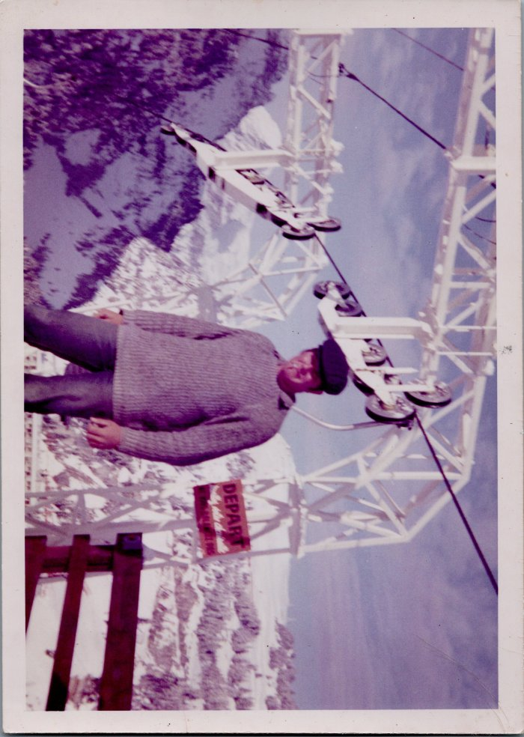
Image | Object | Description | Date
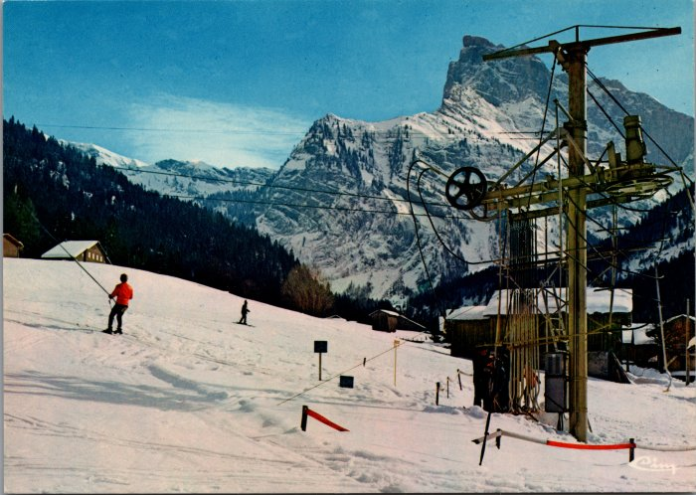 | Photos des téléskis de Sixt (6-2460) | Photos des téléskis de Sixt
 | Photo d’André BARBIER (6-016) | Photo d’André BARBIER
 | Photos du téléski des Vagnys (55-018) | Photos du téléski des Vagnys dans les années 50
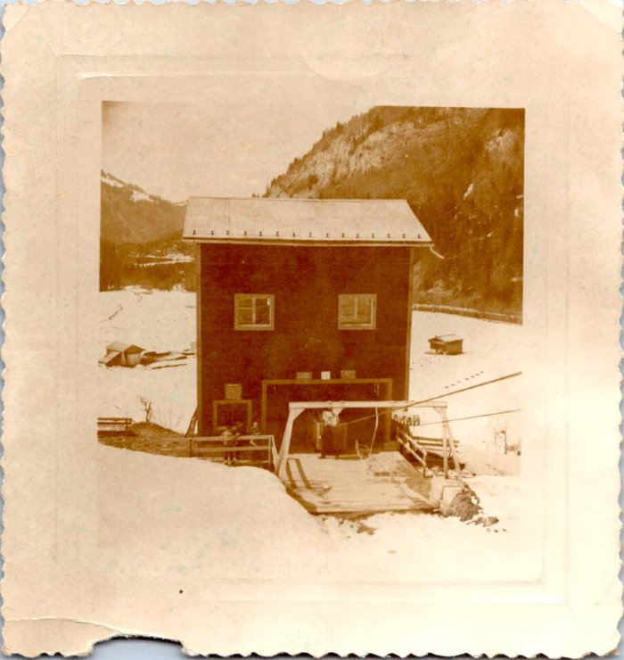 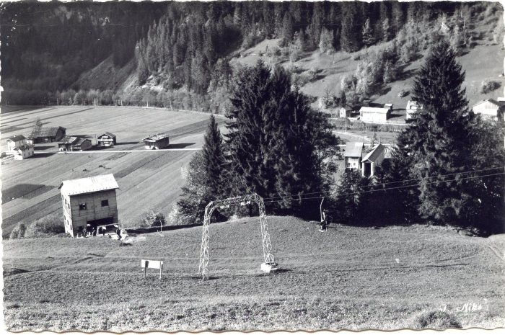 | Photos de la remontée mécanique de Sixt - 1959 (51-016) | Photos de la remontée mécanique de Sixt - 1959
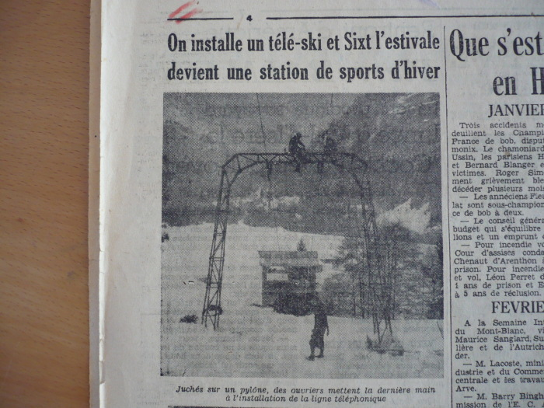 | Article de journal sur l'installation du téléski de Sixt en 1950 (51-015) | Article de journal sur l'installation du téléski de Sixt en 1950
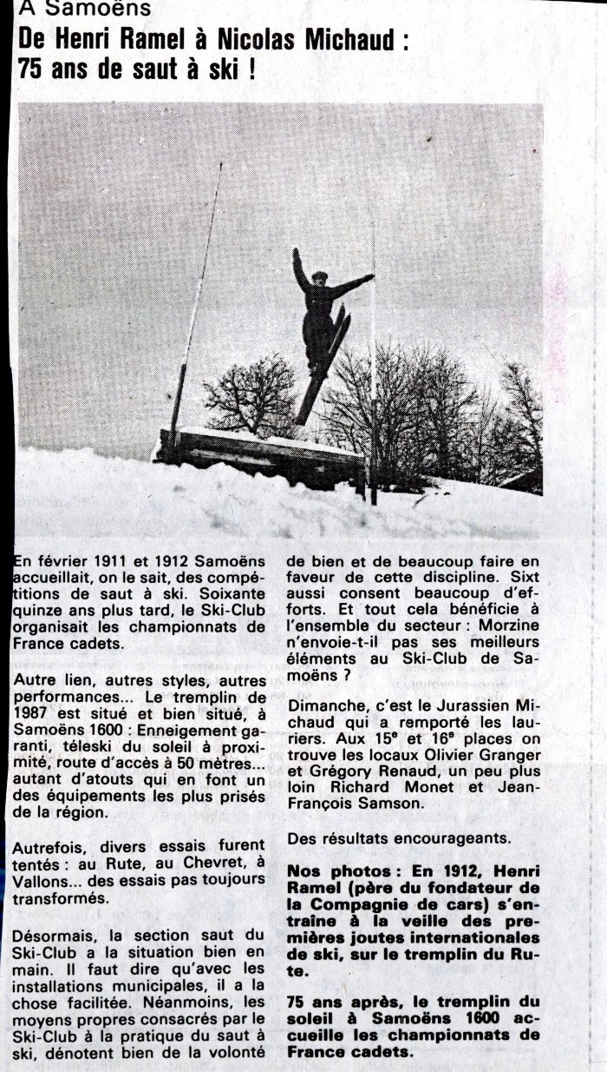
 | Article de journal sur les 75 ans de saut à ski à Samoëns en 1987 (50-004) | Article de journal sur les 75 ans de saut à ski à Samoëns en 1987 De Henri Ramel et Nicolas Michaud
 | Article de journal sur le tremplin de Nant Sec - 1998 (43-008) | Article de journal sur le tremplin de Nant Sec le 1er octobre 1998
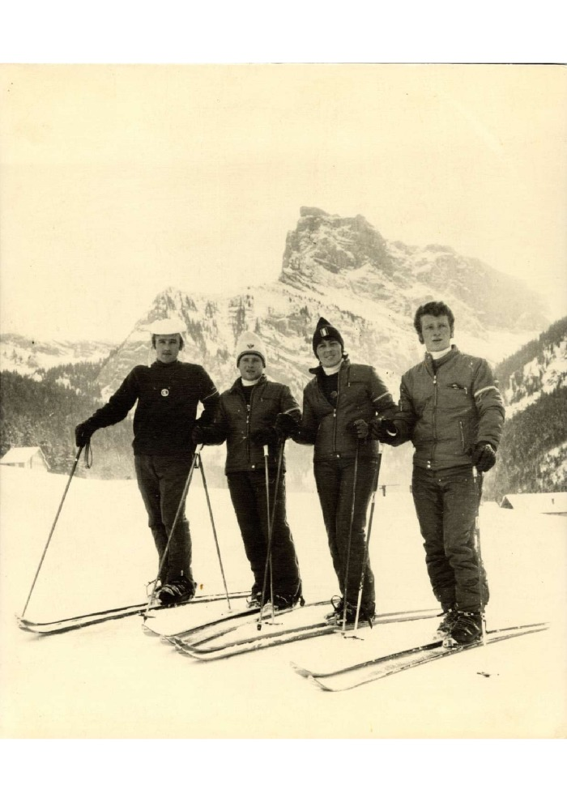
 | Photo à la création d'ESF à Sixt (31-001) | Photo à la création d'ESF à Sixt, Marie Jeanne STICKER directrice et ses 3 mousquetaires en décembre 1970
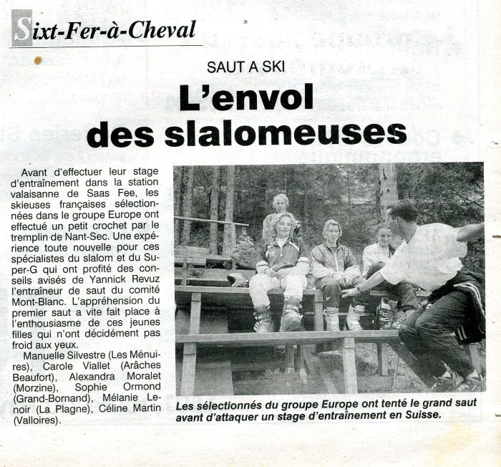 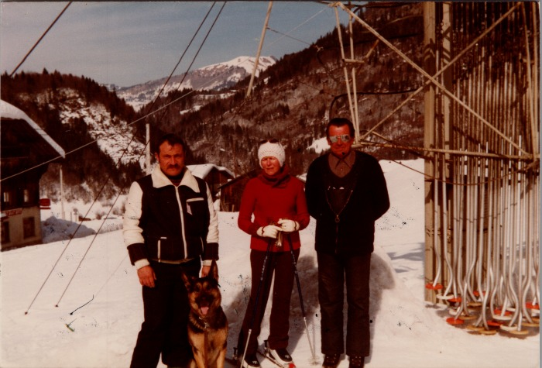 | DEFFAYET François et d'autres - La Balme (22-013) | DEFFAYET François et d'autres - La Balme
 | MOGENIER Jean-Pierre, FORAX Marie-Jeanne aux Vagnys (22-012) | MOGENIER Jean-Pierre, FORAX Marie-Jeanne aux Vagnys dans les années 70
 | MOCCAND André au téléski de la Joux (22-011) | MOCCAND André "Bamboche" au téléski de la Joux
 | RAYMOND Joseph et MOGENIER Jean Pierre sur la dameuse aux Vagnys (22-010) | RAYMOND Joseph et MOGENIER Jean Pierre sur la dameuse aux Vagnys
 | RAYMOND Joseph au téléski de la Joux (22-009) | RAYMOND Joseph au téléski de la Joux
 | Photo d'une dameuse aux Vagnys (22-008) | Photo d'une dameuse aux Vagnys, MOGENIER Jean Pierre
 | Photo au téléski de la joux (22-006) | Photo au téléski de la joux dans les années 60-70 MOGENIER Jean-Pierre, MOCCAND André "Poussy"
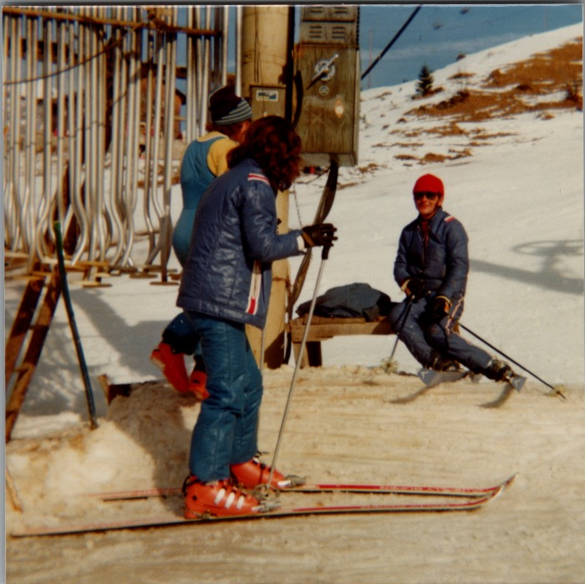 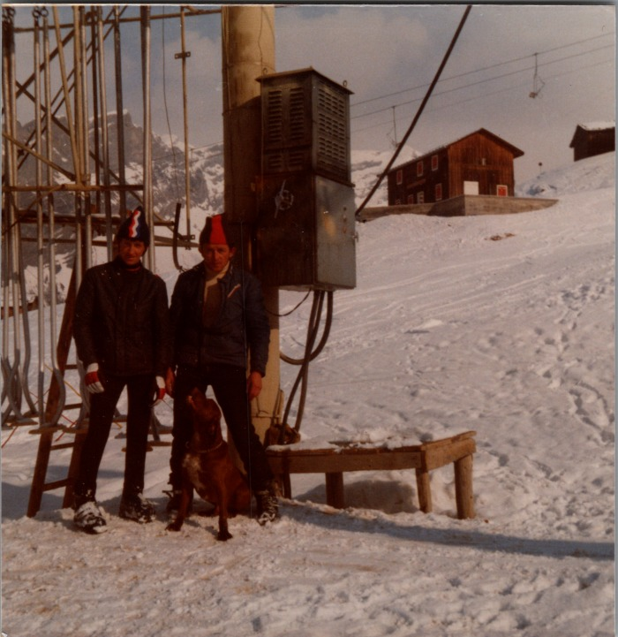 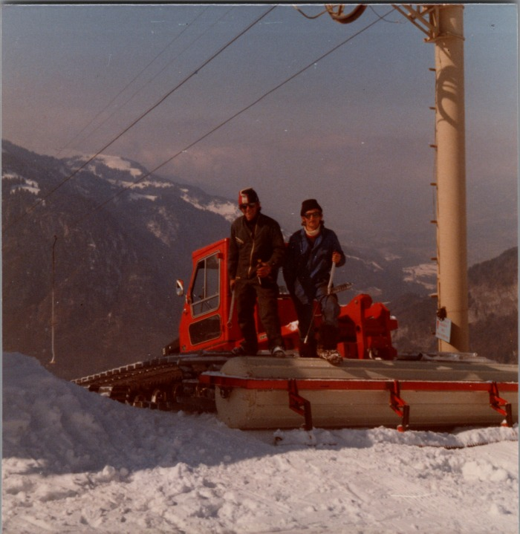 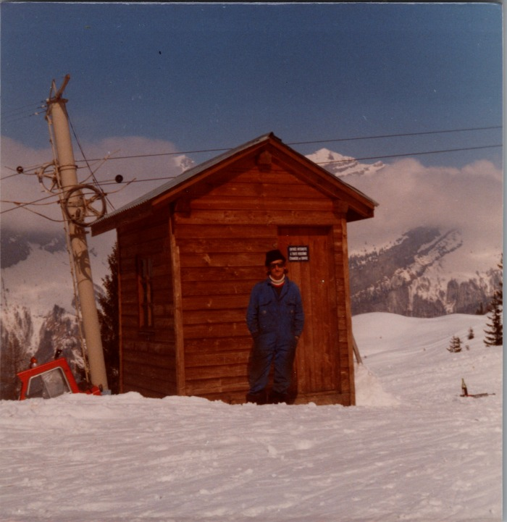 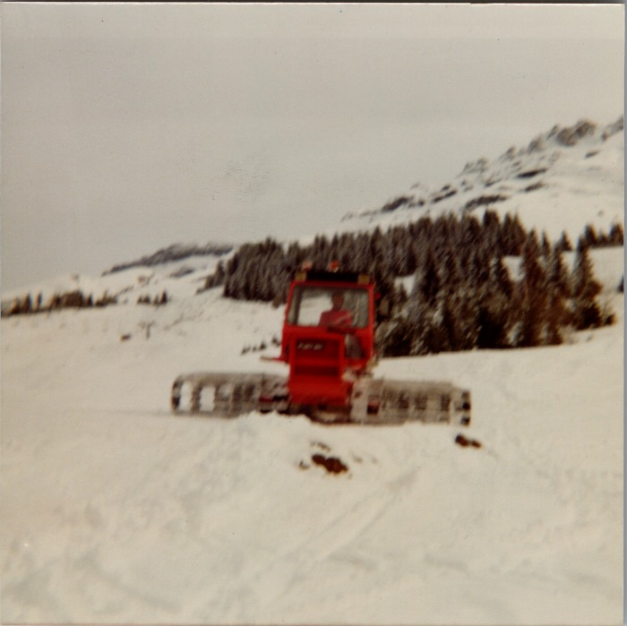 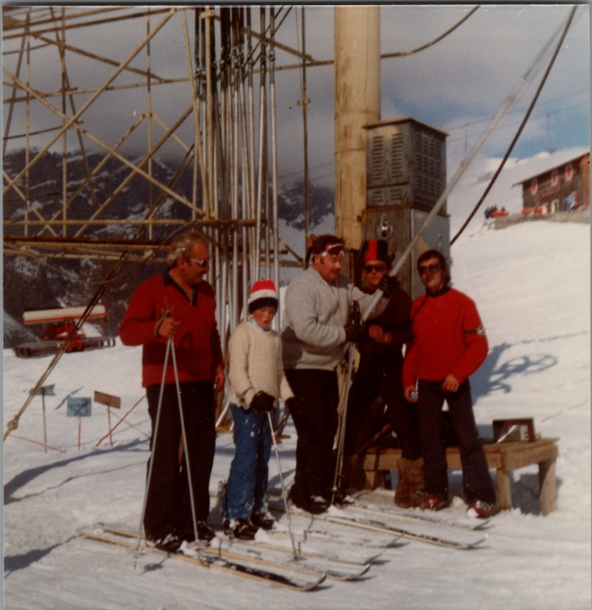 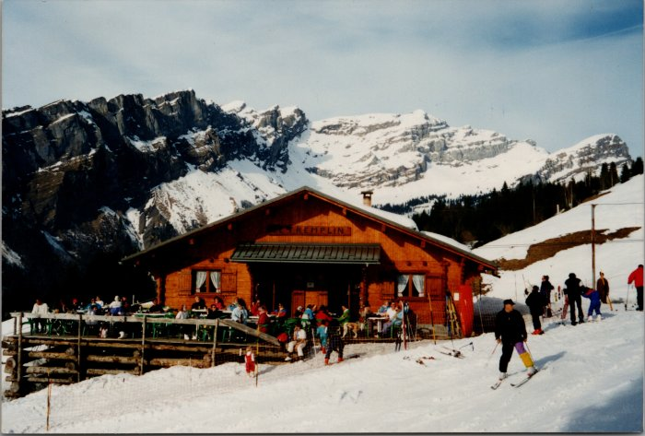 | Photo du chalet sur les pistes "Le Tremplin" (21-018) | Photo du chalet sur les pistes "Le Tremplin" dans les années 2000
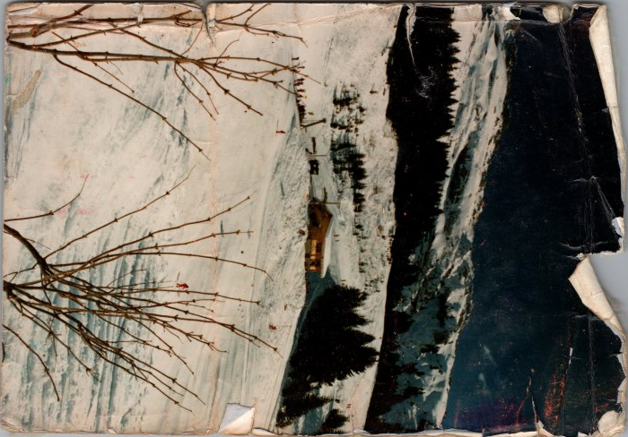 | Construction du chalet restaurant des Vagnys (21-017) | Construction du chalet restaurant des Vagnys
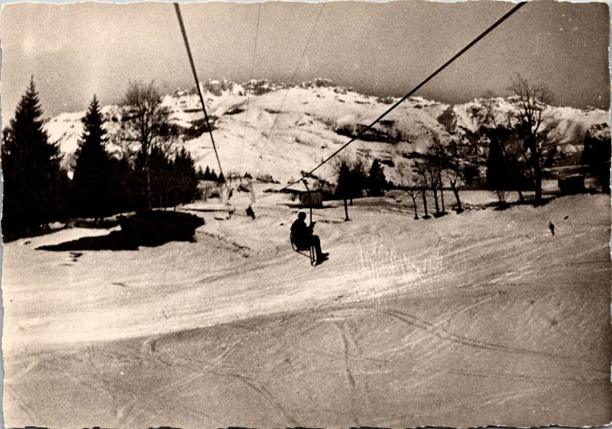 | Photo du télésiège de Sixt (2-631) | Photo du télésiège de Sixt Ce télésiège à enrouleurs biplaces construit en 1951 permettait d’atteindre les alpages des Vagnys depuis le village, chaque été il était transformé avec des sièges monoplaces à embarquement latéral.
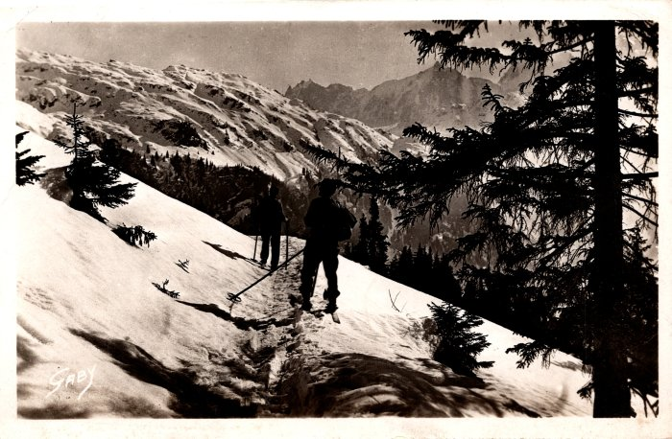 | Photo de skieurs allant vers les chalets d’Anterne (2-609) | Photo de skieurs allant vers les chalets d’Anterne
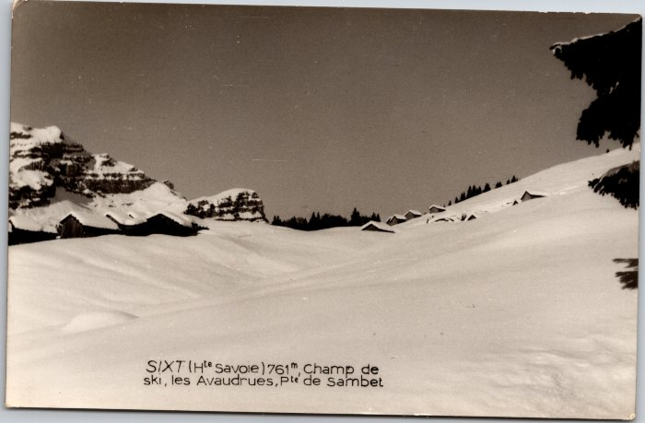 | Champ de ski, les Avoudrues et Pointe de Sambet (2-3893) | Champ de ski, les Avoudrues et Pointe de Sambet
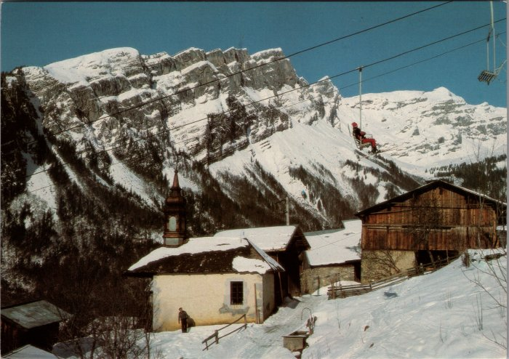 | Photo du village de Passy sous le télésiège (2-3494) | Photo du village de Passy sous le télésiège
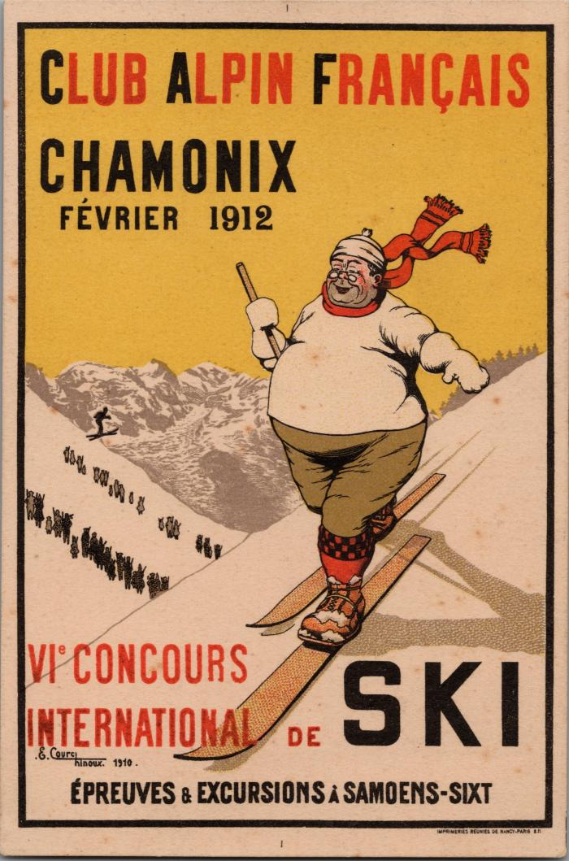
 | Carte postale du Club Alpin Français, 1912 (2-2546) | Carte postale du Club Alpin Français, 1912 VIe concours international de Ski, épreuves et excursions à Samoëns et Sixt
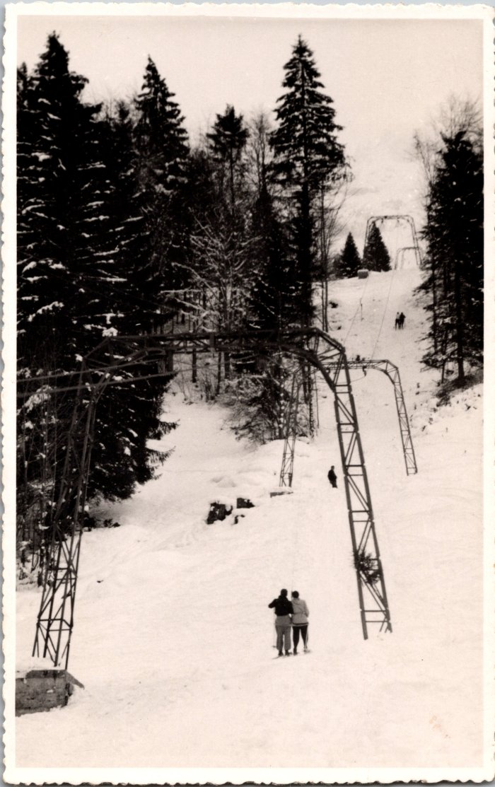
 | Photo du téléski de Sixt (2-1543) | Photo du téléski de Sixt
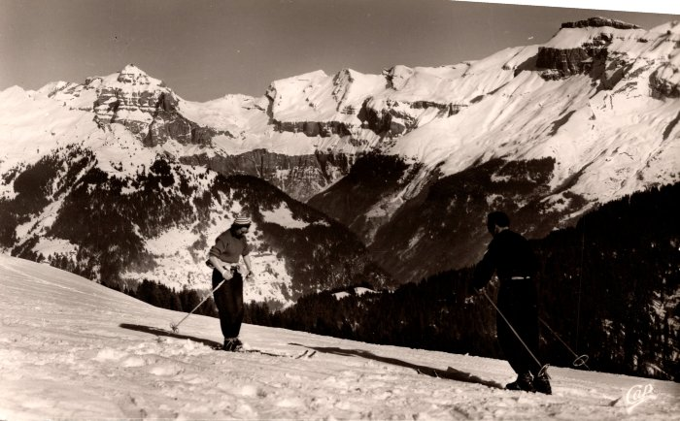 | Skieurs devant le Cirque du Fer-à-Cheval - 1960 (2-1397) | Skieurs devant le Cirque du Fer-à-Cheval - 1960
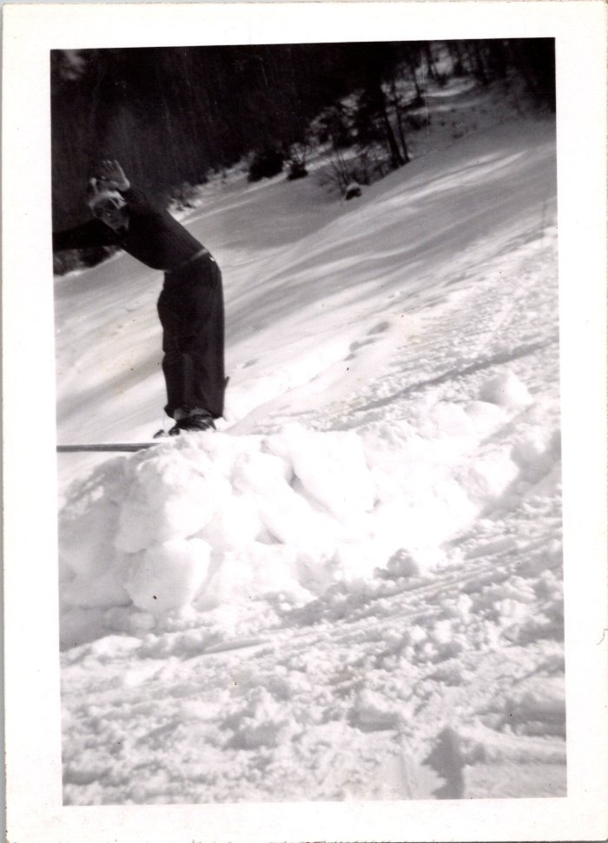
 | Ski au Vivier, 1945 (12-062) | Ski au Vivier, 1945

